Long_Term_Avg
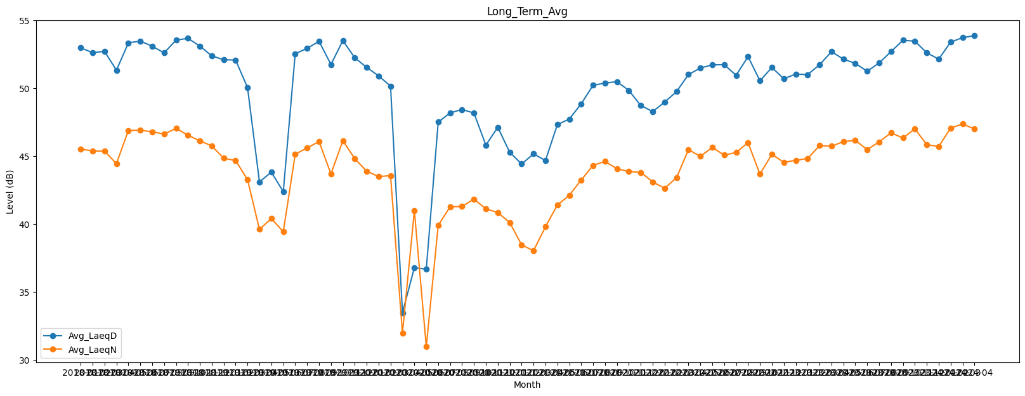
Date | Avg_LaeqD | Avg_LaeqN
2018-01 | 52.968050802 | 45.530880839
2018-02 | 52.614997504 | 45.386758426
2018-03 | 52.712640459 | 45.375984072
2018-04 | 51.320602528 | 44.454833279
2018-05 | 53.336670701 | 46.895456521
2018-06 | 53.463198166 | 46.914620735
2018-07 | 53.090222479 | 46.798193339
2018-08 | 52.595336546 | 46.629759986
2018-09 | 53.5404112 | 47.048439272
2018-10 | 53.664020121 | 46.549116045
2018-11 | 53.099388609 | 46.127867218
2018-12 | 52.373972873 | 45.762958517
2019-01 | 52.096783049 | 44.849936687
2019-02 | 52.069827543 | 44.682512447
2019-03 | 50.046802459 | 43.277638615
2019-04 | 43.114388357 | 39.619878413
2019-05 | 43.829786116 | 40.420888589
2019-06 | 42.395313503 | 39.441297727
2019-07 | 52.534964242 | 45.148807437
2019-08 | 52.933167975 | 45.6056822
2019-09 | 53.446674822 | 46.084324424
2019-10 | 51.750517602 | 43.693544501
2019-11 | 53.501919302 | 46.145874782
2019-12 | 52.234450669 | 44.817651647
2020-01 | 51.534136513 | 43.899171486
2020-02 | 50.906228382 | 43.502529134
2020-03 | 50.160882402 | 43.576108074
2020-04 | 33.5 | 32
2020-05 | 36.8 | 41
2020-06 | 36.7 | 31
2020-07 | 47.506472759 | 39.918215086
2020-08 | 48.186873339 | 41.283974706
2020-09 | 48.437012475 | 41.301824508
2020-10 | 48.176151521 | 41.851130737
2020-11 | 45.816135707 | 41.135991173
2020-12 | 47.12713921 | 40.859631507
2021-01 | 45.294570718 | 40.129476107
2021-02 | 44.426956866 | 38.479010828
2021-03 | 45.174143082 | 38.056879729
2021-04 | 44.683881135 | 39.811358113
2021-05 | 47.327364082 | 41.413242041
2021-06 | 47.733946131 | 42.123304939
2021-07 | 48.852126229 | 43.257168581
2021-08 | 50.224834763 | 44.329078336
2021-09 | 50.377131561 | 44.622511083
2021-10 | 50.484363342 | 44.077916624
2021-11 | 49.835081653 | 43.874975089
2021-12 | 48.729004716 | 43.814905109
2022-01 | 48.280967336 | 43.111874851
2022-02 | 48.977960527 | 42.647760044
2022-03 | 49.750746654 | 43.419324201
2022-04 | 51.006374578 | 45.484976694
2022-05 | 51.484222822 | 44.990450964
2022-06 | 51.720125852 | 45.645162173
2022-07 | 51.730865992 | 45.084745861
2022-08 | 50.950773758 | 45.271140515
2022-09 | 52.323513952 | 46.000167056
2022-10 | 50.548306012 | 43.683212752
2022-11 | 51.526025921 | 45.146332511
2022-12 | 50.697976116 | 44.55063444
2023-01 | 51.038413739 | 44.704887451
2023-02 | 51.002247626 | 44.82982353
2023-03 | 51.722050738 | 45.784033391
2023-04 | 52.686256265 | 45.733324866
2023-05 | 52.141942724 | 46.072347156
2023-06 | 51.825653561 | 46.165065375
2023-07 | 51.250752643 | 45.488774353
2023-08 | 51.854978501 | 46.053022758
2023-09 | 52.694781522 | 46.719884683
2023-10 | 53.528437735 | 46.339839814
2023-11 | 53.457188665 | 47.011694806
2023-12 | 52.60312113 | 45.849794357
2024-01 | 52.137555724 | 45.710828379
2024-02 | 53.389381383 | 47.07007406
2024-03 | 53.718733791 | 47.368345625
2024-04 | 53.863403806 | 47.002247389

